21
Валовий регіональний продукт у 2020 році (у фактичних цінах)
21
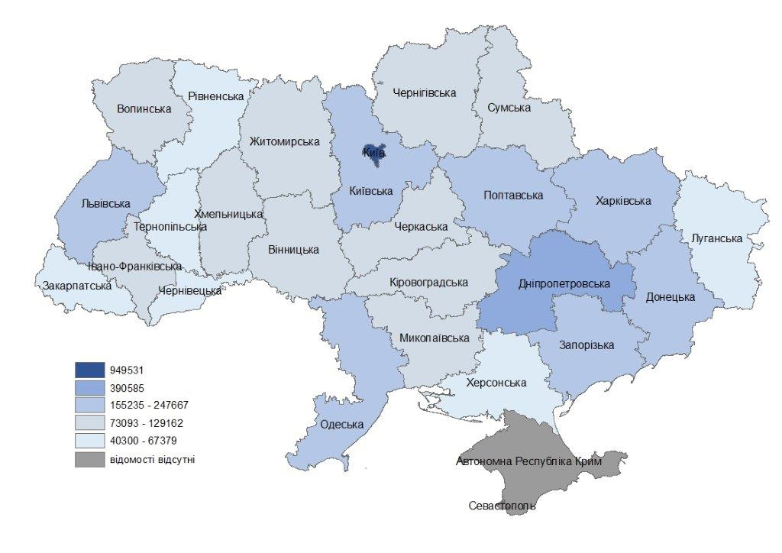

22
22 | Індекси фізичного обсягу валового регіонального продукту у 2020 році
 | (у цінах попереднього року, %)
 | Індекси фізичного обсягу ВРП за 2020рік
 | Україна |  | 96.2
 | Вінницька | 94.7 | 96.2
 | Волинська | 97.2 | 96.2
 | Дніпропетровська | 93.0 | 96.2
 | Донецька | 96.9 | 96.2
 | Житомирська | 96.3 | 96.2
 | Закарпатська | 93.8 | 96.2
 | Запорізька | 95.7 | 96.2
 | Івано-Франківська | 97.0 | 96.2
 | Київська | 97.4 | 96.2
 | Кіровоградська | 90.8 | 96.2
 | Луганська | 98.2 | 96.2
 | Львівська | 99.7 | 96.2
 | Миколаївська | 91.2 | 96.2
 | Одеська | 96.6 | 96.2
 | Полтавська | 96.0 | 96.2
 | Рівненська | 98.1 | 96.2
 | Сумська | 98.0 | 96.2
 | Тернопільська | 96.8 | 96.2
 | Харківська | 96.6 | 96.2
 | Херсонська | 95.6 | 96.2
 | Хмельницька | 100.0 | 96.2
 | Черкаська | 94.4 | 96.2
 | Чернівецька | 95.3 | 96.2
 | Чернігівська | 97.1 | 96.2
 | м.Київ | 97.0 | 96.2

23
23 | Валовий регіональний продукт у розрахунку на одну особу у 2020 році
 | (у фактичних цінах, грн)

 |  | Україна

 |  | Вінницька | 88380 | 101138
 |  | Волинська | 75193 | 101138
 |  | Дніпропетровська | 126209 | 101138
 |  | Донецька | 50124 | 101138
 |  | Житомирська | 76017 | 101138
 |  | Закарпатська | 49538 | 101138
 |  | Запорізька | 99738 | 101138
 |  | Івано-Франківська | 66245 | 101138
 |  | Київська | 135817 | 101138
 |  | Кіровоградська | 81166 | 101138
 |  | Луганська | 20297 | 101138
 |  | Львівська | 94317 | 101138
 |  | Миколаївська | 86750 | 101138
 |  | Одеська | 92823 | 101138
 |  | Полтавська | 136608 | 101138
 |  | Рівненська | 62485 | 101138
 |  | Сумська | 75815 | 101138
 |  | Тернопільська | 60565 | 101138
 |  | Харківська | 97428 | 101138
 |  | Херсонська | 66973 | 101138
 |  | Хмельницька | 77153 | 101138
 |  | Черкаська | 91817 | 101138
 |  | Чернівецька | 50110 | 101138
 |  | Чернігівська | 85435 | 101138
 |  | м.Київ | 342247 | 101138

24
24 | Частка регіонів у ВВП України у 2020 році

 | м.Київ | 24.0
 | Дніпропетровська | 9.4
 | Харківська | 6.1
 | Київська | 5.7
 | Львівська | 5.6
 | Одеська | 5.2
 | Донецька | 4.9
 | Полтавська | 4.5
 | Запорізька | 4.0
 | Вінницька | 3.2
 | Черкаська | 2.6
 | Миколаївська | 2.3
 | Хмельницька | 2.3
 | Житомирська | 2.2
 | Івано-Франківська | 2.1
 | Чернігівська | 2.0
 | Сумська | 1.9
 | Волинська | 1.8
 | Кіровоградська | 1.8
 | Рівненська | 1.7
 | Херсонська | 1.6
 | Закарпатська | 1.5
 | Тернопільська | 1.5
 | Чернівецька | 1.1
 | Луганська | 1.0

Гр89
89 | Частка випуску в основних цінах видів економічної діяльності у загальному обсязі по Україні у 2020 році
 | (у фактичних цінах, %)

 | Переробна промисловість | 24.4
 | Оптова та роздрібна торгівля; ремонт автотранспортних засобів і мотоциклів | 13.4
 | Сільське господарство, мисливство, лісове господарство | 10.5
 | Будівництво | 7.4
 | Транспорт, складське господарство, поштова та кур'єрська діяльність | 6.8
 | Постачання електроенергії, газу, пари та кондиційованого повітря | 4.6
 | Інформація та телекомунікації | 4.6
 | Державне управління й оборона; обов'язкове соціальне страхування | 4.5
 | Операції з нерухомим майном | 4.4
 | Добувна промисловість та розроблення кар'єрів | 4.3
 | Професійна, наукова та технічна діяльність | 3.4
 | Освіта | 3.0
 | Охорона здоров'я та надання соціальної допомоги | 2.6
 | Фінансова та страхова діяльність | 2.3
 | Діяльність у сфері адміністративного та допоміжного обслуговування | 1.4
 | Тимчасове розміщування й організація харчування | 0.7
 | Водопостачання; каналізація, поводження з відходами | 0.7
 | Надання інших видів послуг | 0.6
 | Мистецтво, спорт, розваги та відпочинок | 0.4
ВЕД, що надають послуги
 |  | 100.0

Гр90
90 | Частка валової доданої вартості видів економічної діяльності у загальному обсязі по Україні у 2020 році
 | (у фактичних цінах, %)

 |  | Фінансова та страхова діяльність
 |  | Оптова та роздрібна торгівля; ремонт автотранспортних засобів і мотоциклів | 16.2
 |  | Переробна промисловість | 11.8
 |  | Сільське господарство, мисливство, лісове господарство | 10.8
 |  | Державне управління й оборона; обов'язкове соціальне страхування | 8.5
 |  | Операції з нерухомим майном | 7.4
 |  | Транспорт, складське господарство, поштова та кур'єрська діяльність | 7.2
 |  | Інформація та телекомунікації | 5.8
 |  | Добувна промисловість і розроблення кар'єрів | 5.3
 |  | Освіта | 5.1
 |  | Професійна, наукова та технічна діяльність | 3.8
 |  | Фінансова та страхова діяльність | 3.6
 |  | Постачання електроенергії, газу, пари та кондиційованого повітря | 3.4
 |  | Будівництво | 3.3
 |  | Охорона здоров'я та надання соціальної допомоги | 3.1
 |  | Діяльність у сфері адміністративного та допоміжного обслуговування | 1.7
 |  | Надання інших видів послуг | 1.0
 |  | Тимчасове розміщування й організація харчування | 0.9
 |  | Мистецтво, спорт, розваги та відпочинок | 0.7
 |  | Водопостачання; каналізація, поводження з відходами | 0.4
ВЕД, що надають послуги

